1


Intranet Franquiciatario

Al dar click en el menú Franquicias, te mande a Intranet

2
INTRANET FRANQUICIATARIO
MENU | SUB-MENU | ¿Qué se puede hacer? | LIGAS

 | SIA | 1.-Punto de venta | http://seguro.todoparasuspies.com/SIA/seguro/index.jsf
VENTAS |  | 2.-Pedidos
 |  | 3.-Control de inventario

ADMINISTRACIÓN | FACTURAS | 1.-Visualizar facturas | http://143.255.56.90:8083/ASFACEDOCTA/
 | ESTADOS DE CUENTA | y estados de cuenta
 | OPCIONES DE PAGO

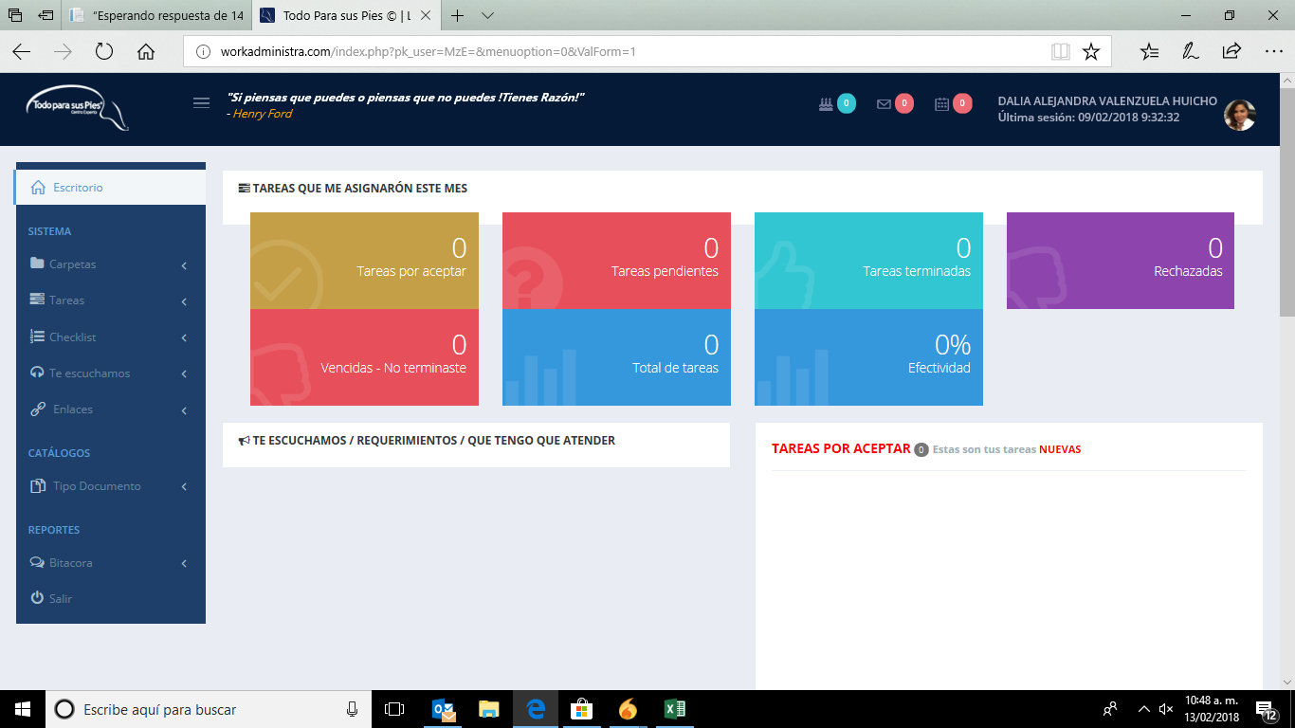
OPERACIONES | SISTEMA DE TAREAS | 1.-Visualizar documentos (Mkt) | http://workadministra.com/login.php
 | ENCUESTAS | 2.-Asignar tareas
 |  | 3.-Te escuchamos

